Hoja1
2024-05-24

LA PAZ 28 - HAEDO 4460-2005
BUENOS AIRES luquearti@gmail.com
____________________________________________________________________________________

TIRAFONDOS
Cabeza hexagonal Zincados

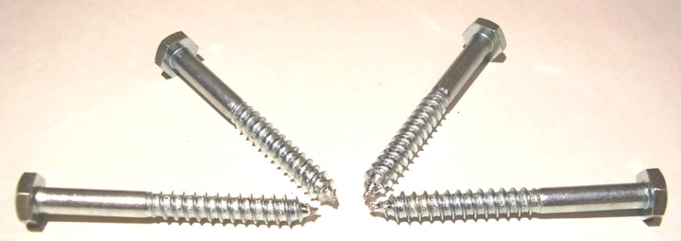

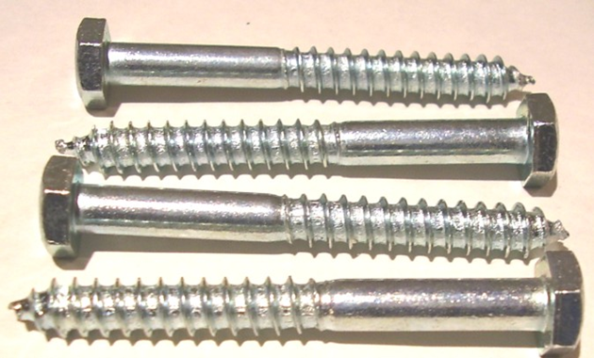

Precios por 100unds
TIRAFONDOS DE 3/16 (5MM)
COD. | DESCRIPCION | PRECIO x 100unds
T-218 | % TIRAFONDOS 3/16 x 1" | 2236.30
T-219 | % TIRAFONDOS 3/16 x 1"1/4 | 2673.00
T-220 | % TIRAFONDOS 3/16 x 1"1/2 | 2992.00
T-221 | % TIRAFONDOS 3/16 x 1"3/4 | 3223.00
T-222 | % TIRAFONDOS 3/16 x 2" * | 3410.00
T-223 | % TIRAFONDOS 3/16 x 2"1/4 | 3829.10
T-224 | % TIRAFONDOS 3/16 x 2"1/2 | 4213.00
T-225 | % TIRAFONDOS 3/16 x 2"3/4 | 4510.00
T-226 | % TIRAFONDOS 3/16 x 3" | 4752.00

TIRAFONDOS DE 1/4 (6,5MM)
COD. | DESCRIPCION | PRECIO x 100unds
T-228 | % TIRAFONDOS 1/4 x 1" | 2728.00
T-229 | % TIRAFONDOS 1/4 x 1"1/4 | 3047.00
T-230 | % TIRAFONDOS 1/4 x 1"1/2 | 3344.00
T-231 | % TIRAFONDOS 1/4 x 1"3/4 | 3894.00
T-232 | % TIRAFONDOS 1/4 x 2" * | 4236.10
T-233 | % TIRAFONDOS 1/4 x 2"1/4 | 4719.00
T-234 | % TIRAFONDOS 1/4 x 2"1/2 | 5297.60
T-235 | % TIRAFONDOS 1/4 x 2"3/4 | 5522.00
T-236 | % TIRAFONDOS 1/4 x 3" | 6094.00
T-237 | % TIRAFONDOS 1/4 x 3"1/4 | 6809.00
T-238 | % TIRAFONDOS 1/4 x 3"1/2 | 7393.10
T-240 | % TIRAFONDOS 1/4 x 4" | 8305.00
T-242 | % TIRAFONDOS 1/4 x 4"1/2 | 9086.00
T-244 | % TIRAFONDOS 1/4 x 5" | 9955.00
T-245 | % TIRAFONDOS 1/4 X 5 1/2 | 11348.82
T-246 | % TIRAFONDOS 1/4 X 6" | 12044.74

TIRAFONDOS DE 5/16 (8MM)
COD. | DESCRIPCION | PRECIO x 100unds
TIR-241 | % TIRAFONDO 5/16 X 1. 1/4 | 5049.00
TIR-242 | % TIRAFONDOS 5/16 x 1"1/2 | 5758.50
TIR-243 | % TIRAFONDOS 5/16 x 1"3/4 | 6204.00
TIR-244 | % TIRAFONDOS 5/16 x 2" | 6303.00
TIR-245 | % TIRAFONDOS 5/16 x 2"1/4 | 7117.00
TIR-246 | % TIRAFONDOS 5/16 X 2"1/2 | 7667.00
TIR-247 | % TIRAFONDO 5/16 X 2 3/4 | 8538.20
TIR-248 | % TIRAFONDOS 5/16 X 3" | 9168.50
TIR-248/1 | % TIRAFONDOS 5/16 X 3"1/4 | 10642.50
TIR-249 | % TIRAFONDOS 5/16 X 3"1/2 | 11572.00
TIR-250 | % TIRAFONDOS 5/16 X 4" | 12881.00
TIR-251 | % TIRAFONDOS 5/16 X 4 1/2 | 14179.00
TIR-252 | % TIRAFONDOS 5/16 X 5" | 15730.00
TIR-253 | % TIRAFONDOS 5/16 X 5 1/2 | 21703.00
TIR-254 | % TIRAFONDOS 5/16 X 6" | 24178.00

TIRAFONDOS DE 3/8 (9,5MM)
COD. | DESCRIPCION | PRECIO x 100unds
TIR-261 | % TIRAFONDO 3/8 X 1 3/4 | 8954.00
TIR-262 | % TIRAFONDO 3/8 x 2 | 9240.00
TIR-264 | % TIRAFONDOS 3/8 X 2 1/2 | 10824.00
TIR-265 | % TIRAFONDOS 3/8 X 2 3/4 | 11858.00
TIR-266 | % TIRAFONDOS 3/8 X 3 | 13090.00
TIR-267 | % TIRAFONDOS 3/8 X 3 1/4 | 15994.00
TIR-268 | % TIRAFONDOS 3/8 X 3 1/2 | 16643.00
TIR-269 | % TIRAFONDOS 3/8 X 4 | 18480.00
TIR-270 | % TIRAFONDOS 3/8 X 4 1/2 | 20240.00
TIR-271 | % TIRAFONDOS 3/8 X 5 | 22385.00

PRECIO X 100 UNIDADES

